Ejercicio3
Ejercicio 3. Una opción de compra sobre una acción que no paga dividendos tiene un precio de mercado de $2,5. El precio de la acción es de $15, el precio de ejercicio es de $13, el plazo de vencimiento es de 3 meses y la tasa de interés libre de riesgo es del 5 % anual. Determine la volatilidad implícita de dos formas:

(a) de forma iterativa manualmente tomando como valor inicial sigma = 0,2.

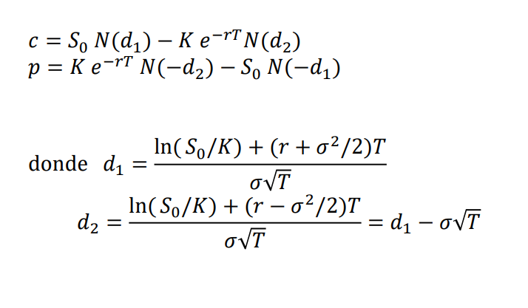
 | Valores iniciales |  | Manual
 | S0 | 15 | sigma | c iterativo
 | c | 2.5 | 0.2000000 | 2.1972072
 | K | 13 | 0.1000000 | 2.1616661
 | T | 0.25 | 0.3000000 | 2.3226408
 | r | 5% | 0.4000000 | 2.5072345
 |  |  | 0.3900000 | 2.4870386
 |  |  | 0.3950000 | 2.4970975
 | Calculo normales |  | 0.3970000 | 2.5011431
 | d1 | 0.88410961693 | 0.3965000 | 2.5001305
 | d2 | 0.68589221271 | 0.3962500 | 2.4996245
 | N(d1) | 0.81168147886 | 0.3963750 | 2.4998775
 | N(d2) | 0.75360945941 | 0.3964375 | 2.5000040
 |  |  | 0.3964355 | 2.4999999
 |  |  | 0.3964360 | 2.5000010
 | c inicial | 2.4999985423 | 0.3964356 | 2.5000001
 |  |  | 0.3964355 | 2.5000000

(b) utilizando el Solver de Excel o alguno rutina de optimización para determinar directamente el sigma.

 | Solver
 | sigma | 0.3964348

